상품제안서
[발상]차량용 2단 보온보냉컵홀더 | 상품코드: F08332

 |  |  |  |  |  |  | 02-412-0044 | www.easy1.co.kr
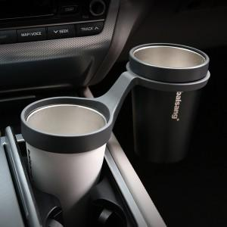 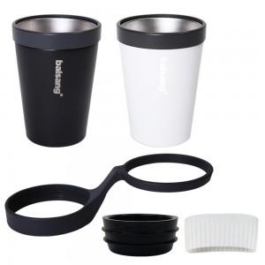 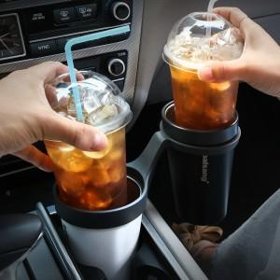

【상세/제작정보】 | ★멀티트레이 추가구매 가능합니다. 문의주세요!

【인쇄/포장옵션】 | 레이저 / 포장지포장

【공급단가】 | 수량 | 30~ | 100~ | 300~ | 500~ | 1,000~
*VAT별도 | 단가 | 35,720원 | 35,180원 | 33,830원 | 32,470원 | 31,660원

【상품 URL】 | https://dev.easy1.co.kr:443/src/goods_detail.php?gdno=8332

